5.6. Fluxogramas
 |  | Requisitos de Troca de Informação (EIR) | 5

 | 5.6. Fluxogramas referenciais
 | Visando o entendimento do encaminhamento do projeto dentro da metodologia de trabalho colaborativo, foram estabelecidos ﬂuxogramas demonstrando as etapas do processo de elaboração dos modelos BIM e documentos (input e output) de maneira a referenciar o trabalho das licitantes, conforme as figuras abaixo:

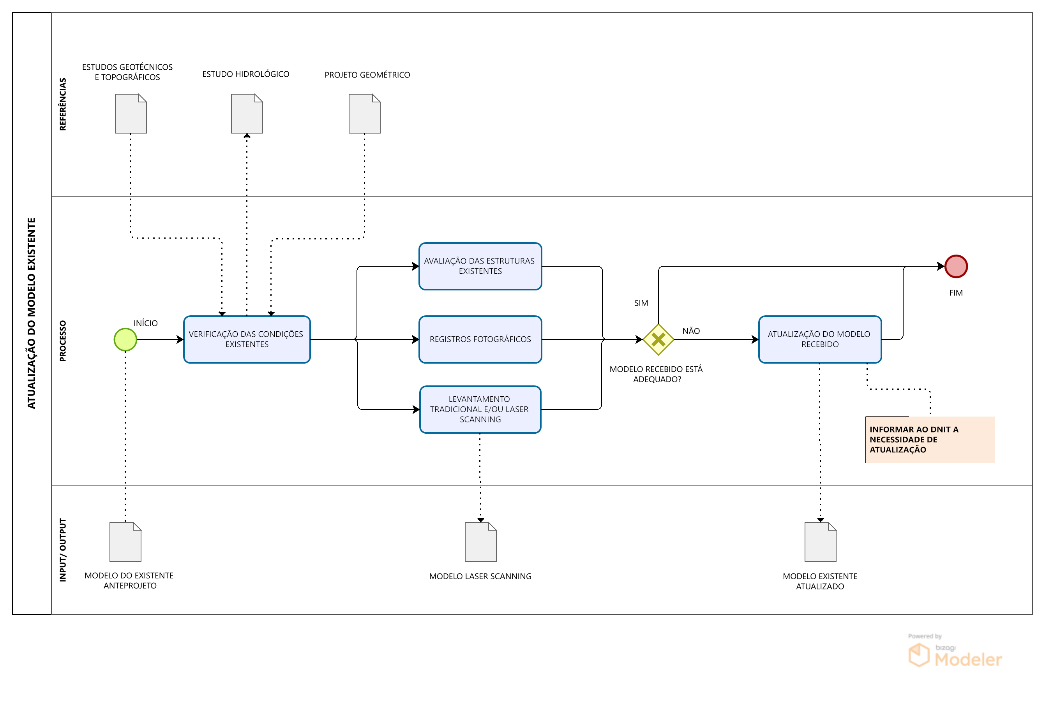

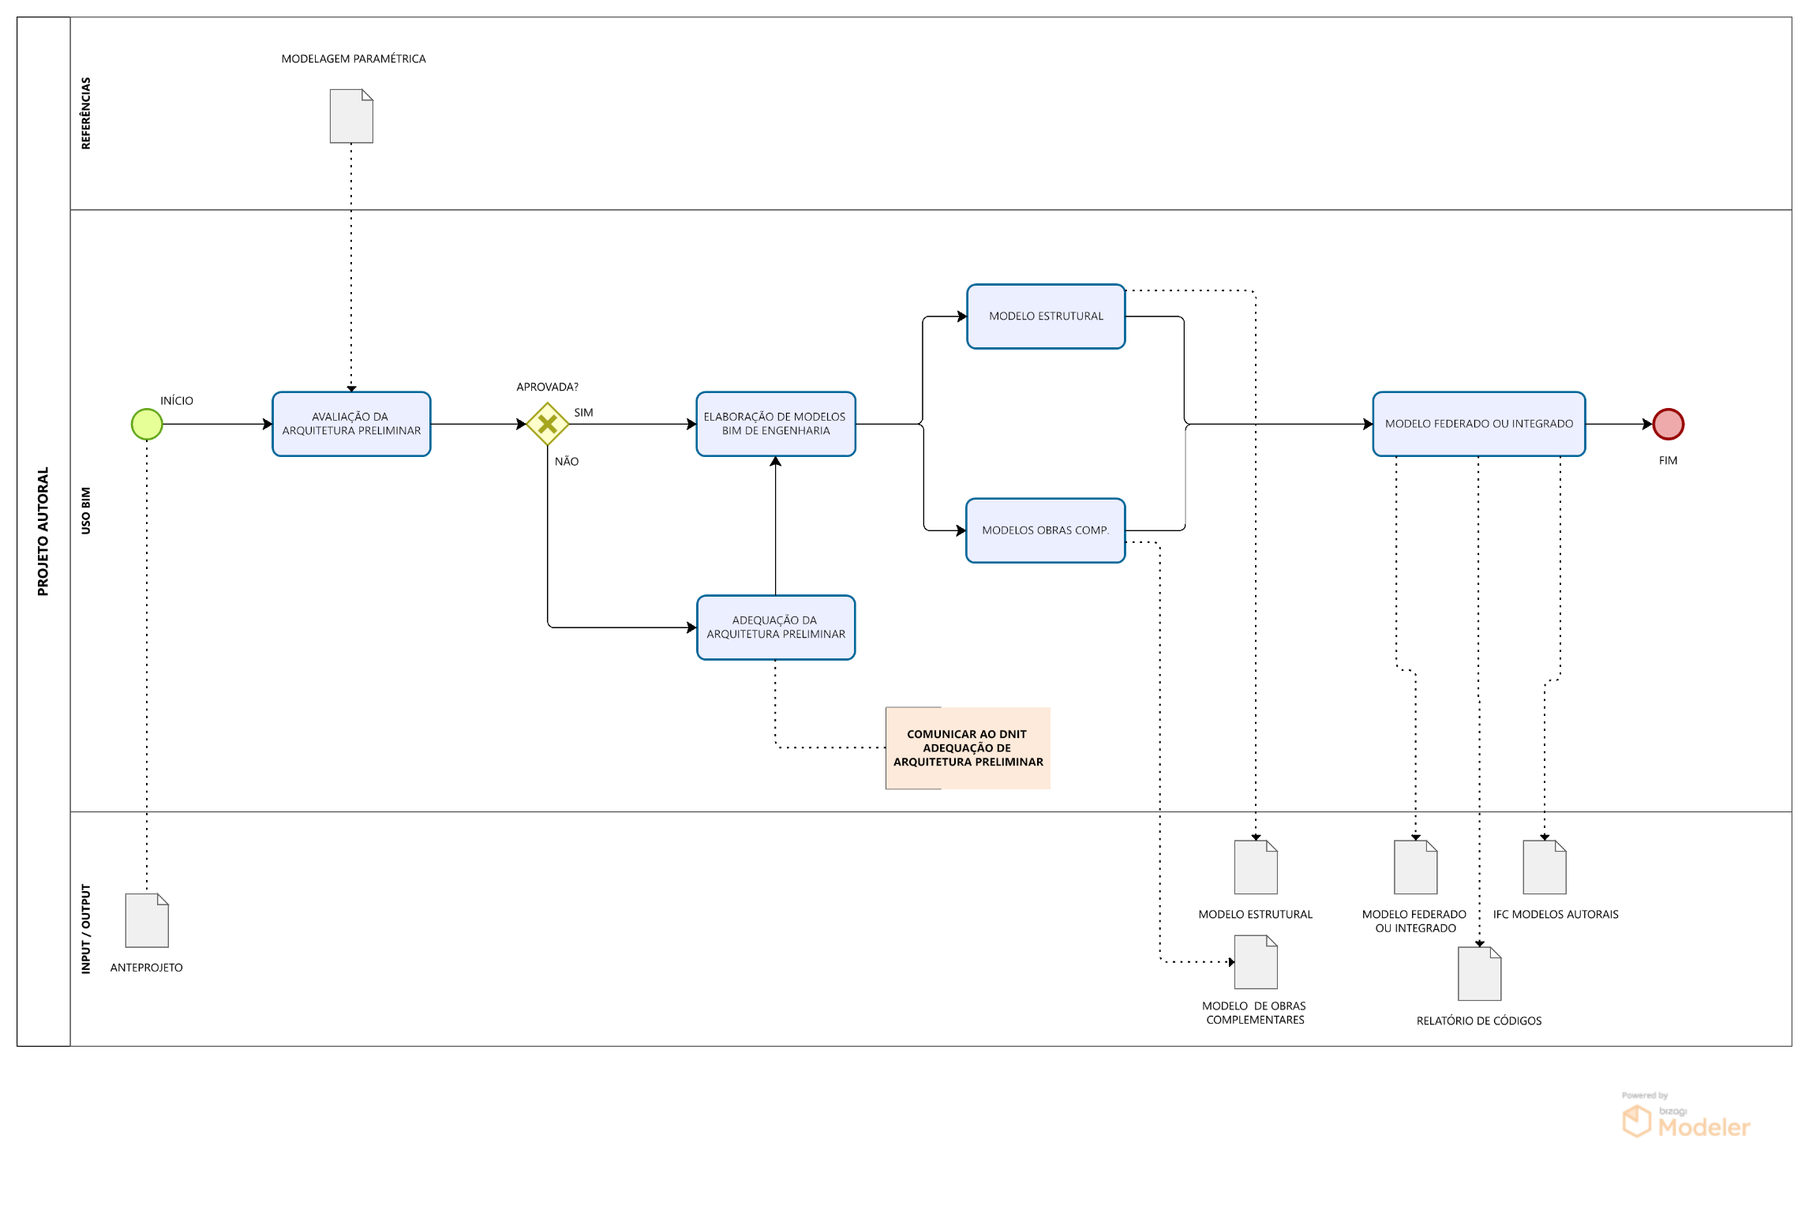

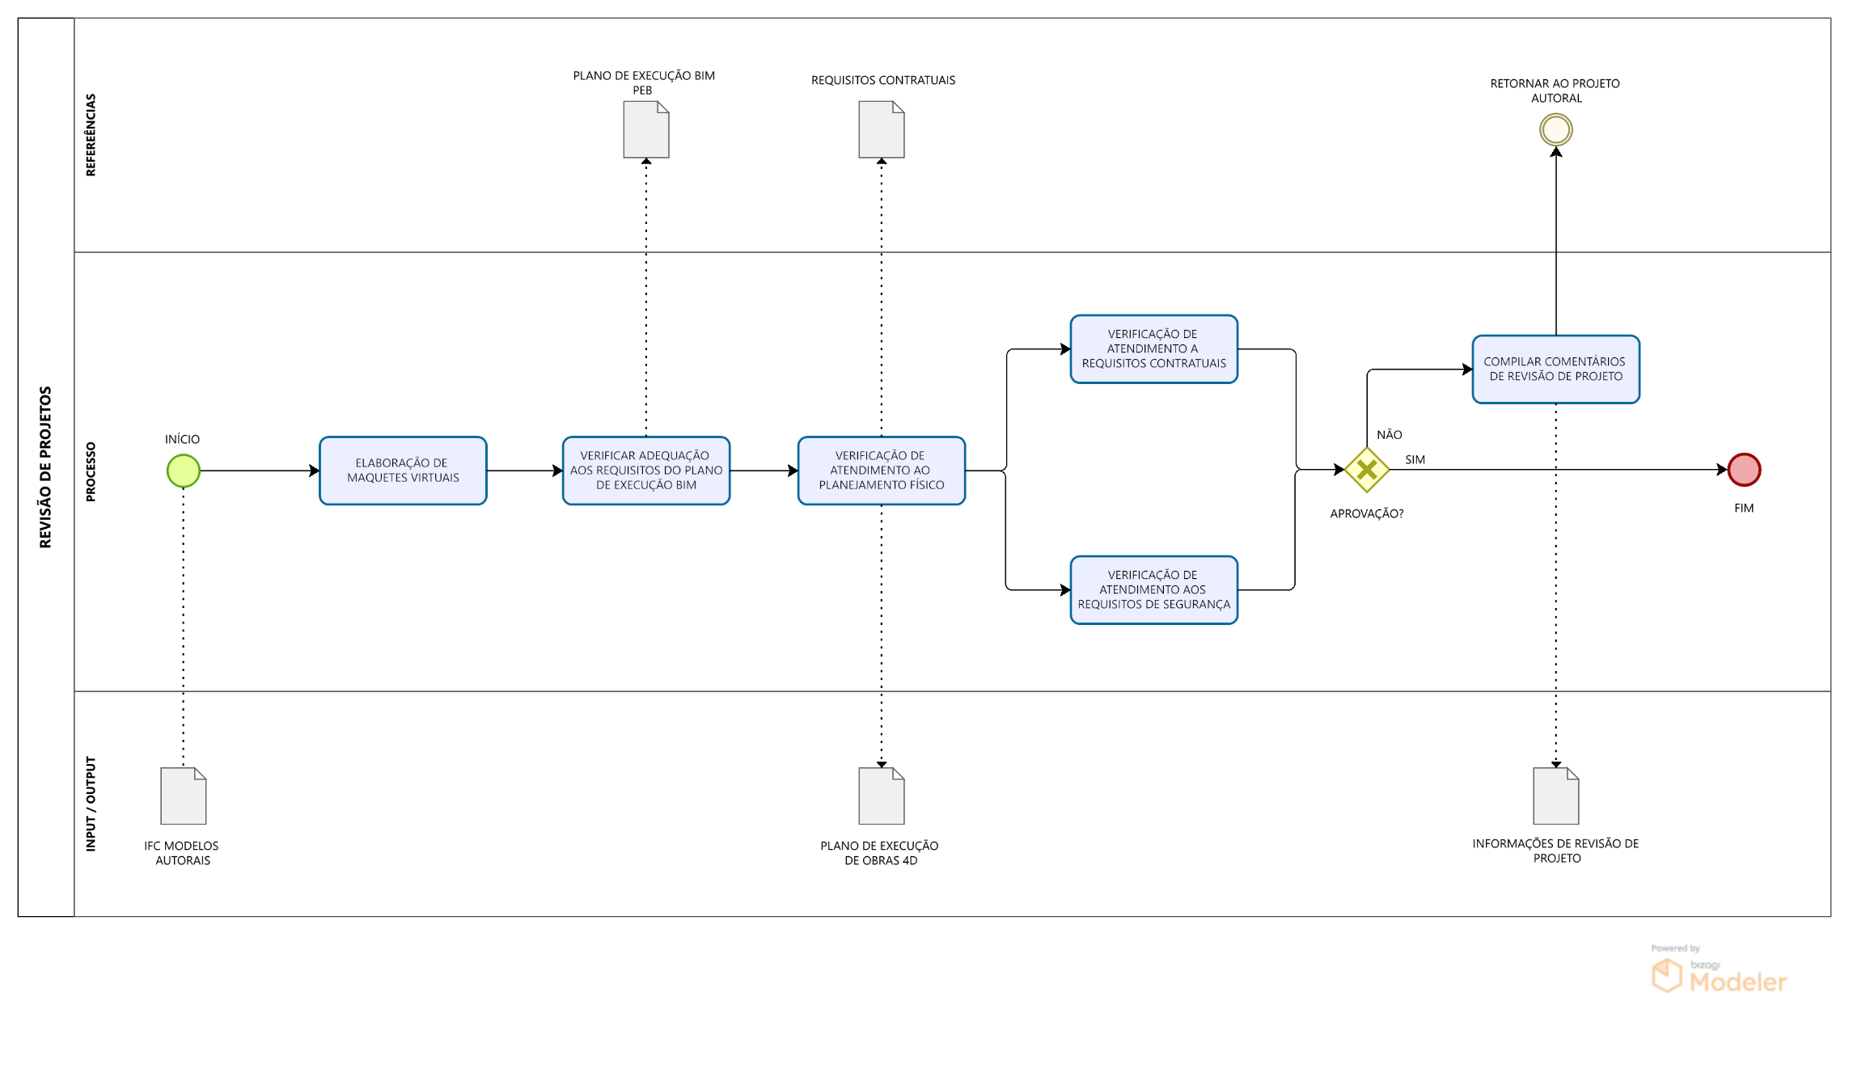

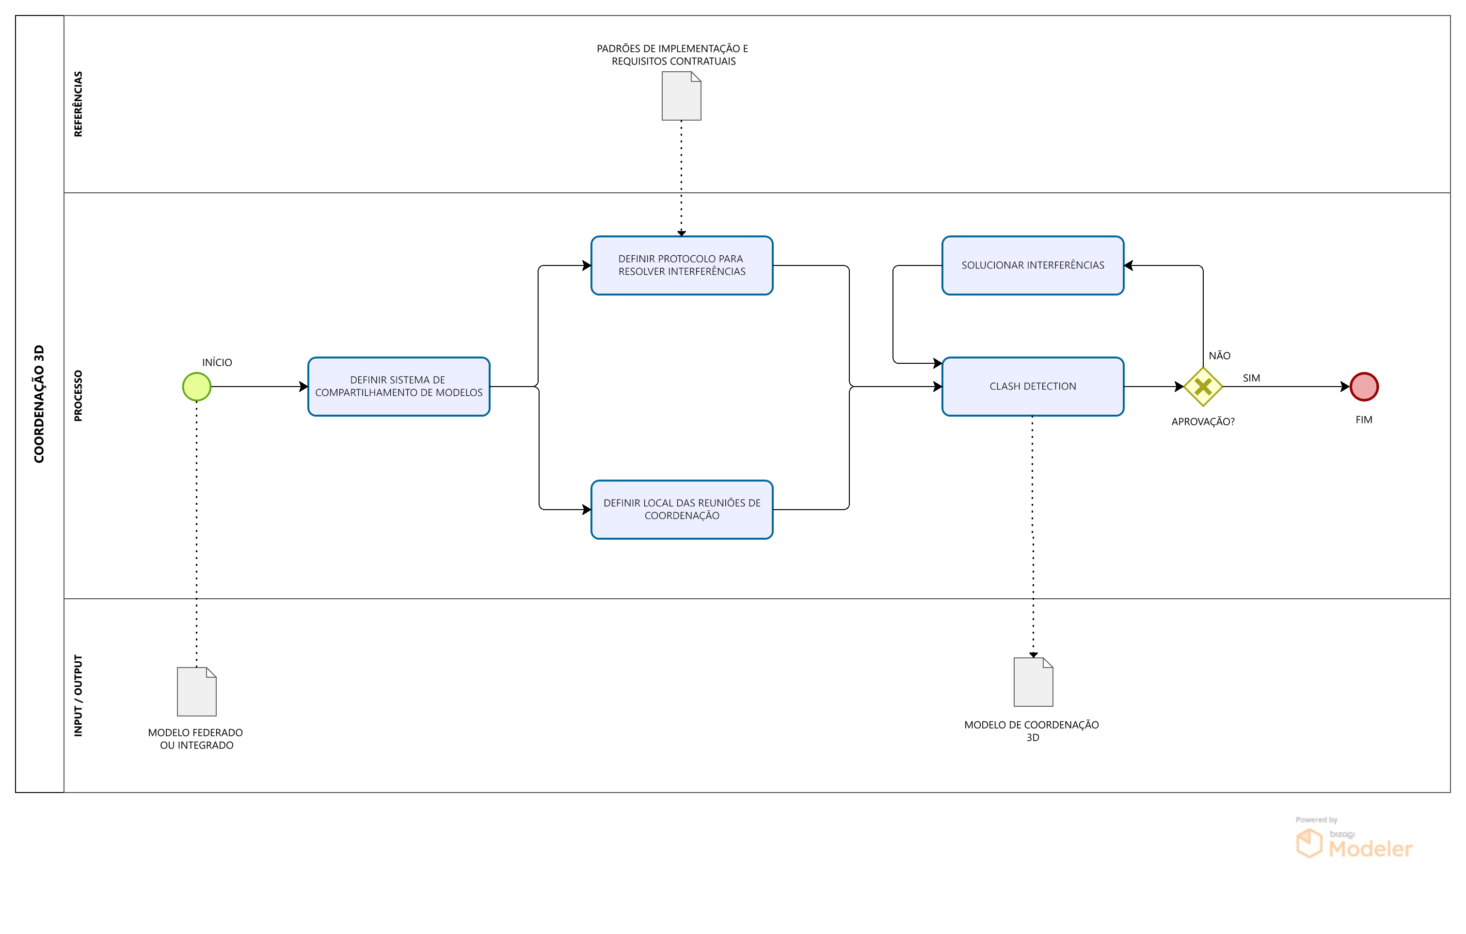

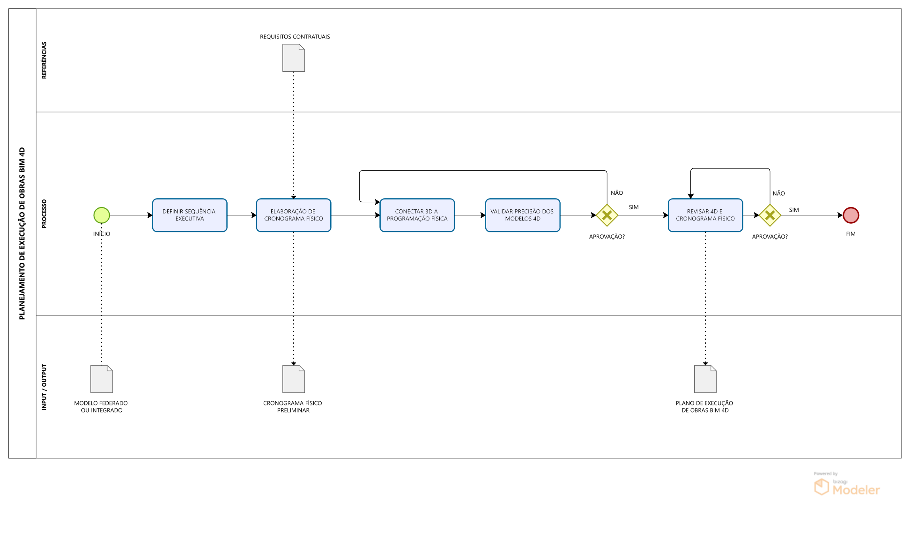

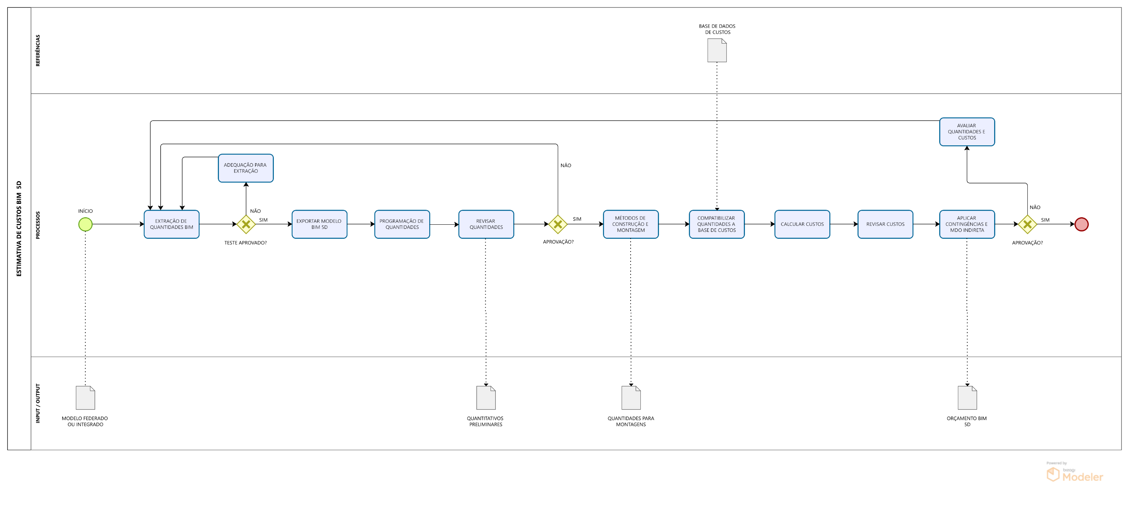

Voltar ao início da Página |  |  |  | ⭱
Voltar ao Índice |  |  |  | ⭱

